Лист1
Оптовый интернет магазин sales@lyashenko.od.ua lmn.od.ua +38 (050) 495-30-80 +38 (098) 995-30-80
Наименование | Количество в ящике | Изображение товара | Цена, грн. | Количество для заказа | Сумма заказа
Xmas LED 100 M-1 Мультицветная RGB COLOR (ПРОДАЕТСЯ ТОЛЬКО ЯЩИКОМ!!!) | 100 | 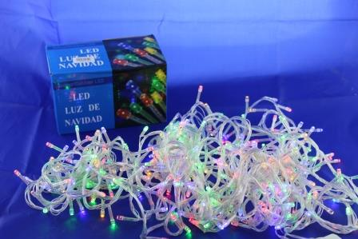 | 30 | 0 | 0
Xmas LED 100 B-1 Синяя (ПРОДАЕТСЯ ТОЛЬКО ЯЩИКОМ!!!) | 100 | 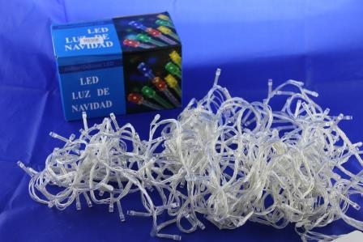 | 30 | 0 | 0
Xmas LED 100 W-1 Белая (ПРОДАЕТСЯ ТОЛЬКО ЯЩИКОМ!!!) | 100 |  | 30 | 0 | 0
Xmas LED 100 WW-1 Тёплый белый (ПРОДАЕТСЯ ТОЛЬКО ЯЩИКОМ!!!) | 100 |  | 30 | 0 | 0
Xmas LED 200 M-1 (ПРОДАЕТСЯ ТОЛЬКО ЯЩИКОМ!!!) | 80 |  | 59 | 0 | 0
Xmas LED 200 B-1 (ПРОДАЕТСЯ ТОЛЬКО ЯЩИКОМ!!!) | 80 |  | 59 | 0 | 0
Xmas LED 200 W-1 (ПРОДАЕТСЯ ТОЛЬКО ЯЩИКОМ!!!) | 80 |  | 59 | 0 | 0
Xmas LED 200 WW-1 Теплый белый (ПРОДАЕТСЯ ТОЛЬКО ЯЩИКОМ!!!) | 80 |  | 59 | 0 | 0
Xmas LED 400 M-1 (ПРОДАЕТСЯ ТОЛЬКО ЯЩИКОМ!!!) | 25 |  | 114 | 0 | 0
Xmas LED 500 M-1 (ПРОДАЕТСЯ ТОЛЬКО ЯЩИКОМ!!!) | 25 |  | 145 | 0 | 0
Xmas LED 100 M-7 Мультицветная RGB COLOR (ПРОДАЕТСЯ ТОЛЬКО ЯЩИКОМ!!!) | 100 | 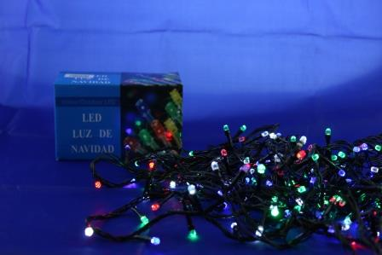 | 35 | 0 | 0
Xmas LED 100 WW-7 Теплый белый (ПРОДАЕТСЯ ТОЛЬКО ЯЩИКОМ!!!) | 100 | 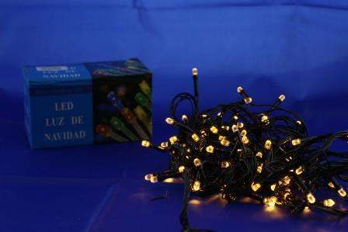 | 35 | 0 | 0
Xmas LED 200 M-7 Мультицветная (ПРОДАЕТСЯ ТОЛЬКО ЯЩИКОМ!!!) | 80 |  | 66 | 0 | 0
Xmas LED 200 B-7 Синяя (ПРОДАЕТСЯ ТОЛЬКО ЯЩИКОМ!!!) | 80 | 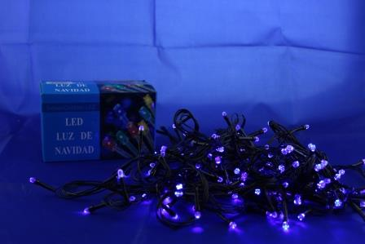 | 66 | 0 | 0
Xmas LED 300 M-7 Мультицветная (ПРОДАЕТСЯ ТОЛЬКО ЯЩИКОМ!!!) | 40 |  | 99 | 0 | 0
Xmas LED 400 M-7 Мультицветная (ПРОДАЕТСЯ ТОЛЬКО ЯЩИКОМ!!!) | 25 |  | 129 | 0 | 0
Xmas LED 500 M-7 Мультицветная (ПРОДАЕТСЯ ТОЛЬКО ЯЩИКОМ!!!) | 25 |  | 160 | 0 | 0
Xmas LED 100 WW-3 Тёплый белый (ПРОДАЕТСЯ ТОЛЬКО ЯЩИКОМ!!!) | 100 | 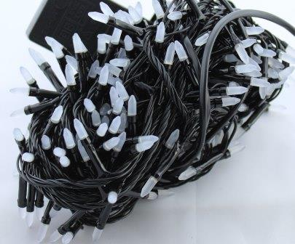 | 35 | 0 | 0
Xmas LED 100 M-3 RGB COLOR (ПРОДАЕТСЯ ТОЛЬКО ЯЩИКОМ!!!) | 100 | 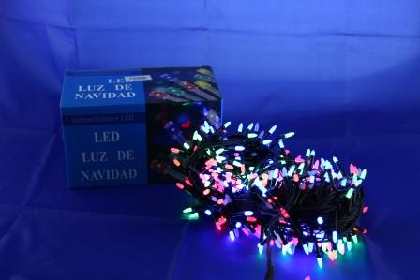 | 35 | 0 | 0
Xmas LED 200 M-3 (ПРОДАЕТСЯ ТОЛЬКО ЯЩИКОМ!!!) | 80 |  | 66 | 0 | 0
Xmas LED 300 M-3 (ПРОДАЕТСЯ ТОЛЬКО ЯЩИКОМ!!!) | 40 |  | 99 | 0 | 0
Xmas LED 400 M-3 (ПРОДАЕТСЯ ТОЛЬКО ЯЩИКОМ!!!) | 25 |  | 129 | 0 | 0
Xmas LED 100 M-6-1 (ПРОДАЕТСЯ ТОЛЬКО ЯЩИКОМ!!!) | 100 | 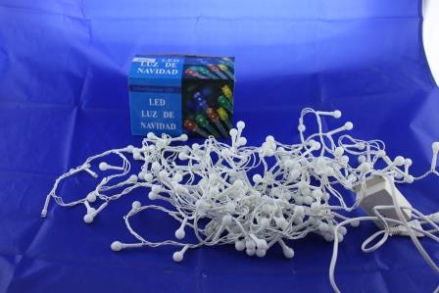 | 83 | 0 | 0
Xmas LED 100 WW-6-1 (ПРОДАЕТСЯ ТОЛЬКО ЯЩИКОМ!!!) | 100 |  | 83 | 0 | 0
Xmas LED 200 M-6-1 (ПРОДАЕТСЯ ТОЛЬКО ЯЩИКОМ!!!) | 50 |  | 139 | 0 | 0
Xmas LED 200 WW-6-1 (ПРОДАЕТСЯ ТОЛЬКО ЯЩИКОМ!!!) | 50 |  | 139 | 0 | 0
Xmas LED 200 W-6-1 (ПРОДАЕТСЯ ТОЛЬКО ЯЩИКОМ!!!) | 50 |  | 139 | 0 | 0
Xmas LED 100 M-6-2 (ПРОДАЕТСЯ ТОЛЬКО ЯЩИКОМ!!!) | 100 | 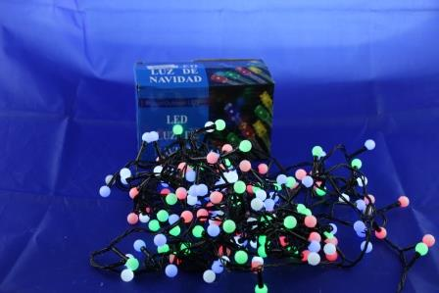 | 83 | 0 | 0
Xmas LED 100 WW-6-2 (ПРОДАЕТСЯ ТОЛЬКО ЯЩИКОМ!!!) | 100 | 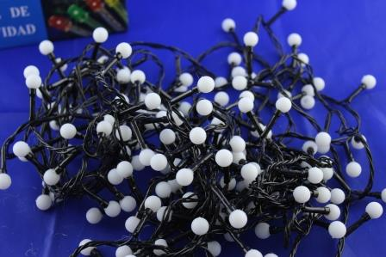 | 83 | 0 | 0
Xmas LED 100 W-6-2 (ПРОДАЕТСЯ ТОЛЬКО ЯЩИКОМ!!!) | 100 |  | 83 | 0 | 0
Xmas LED 100 B-6-2 (ПРОДАЕТСЯ ТОЛЬКО ЯЩИКОМ!!!) | 100 |  | 83 | 0 | 0
Xmas LED 200 M-6-2 (ПРОДАЕТСЯ ТОЛЬКО ЯЩИКОМ!!!) | 50 |  | 139 | 0 | 0
Xmas LED 200 WW-6-2 (ПРОДАЕТСЯ ТОЛЬКО ЯЩИКОМ!!!) | 50 |  | 139 | 0 | 0
Xmas LED 200 W-6-2 (ПРОДАЕТСЯ ТОЛЬКО ЯЩИКОМ!!!) | 50 |  | 139 | 0 | 0
Xmas LED 100 M-5 (ПРОДАЕТСЯ ТОЛЬКО ЯЩИКОМ!!!) | 60 | 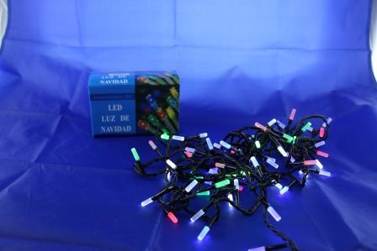 | 63 | 0 | 0
Xmas Pope light 10M Мультицветная RGB (ПРОДАЕТСЯ ТОЛЬКО ЯЩИКОМ!!!) | 10 | 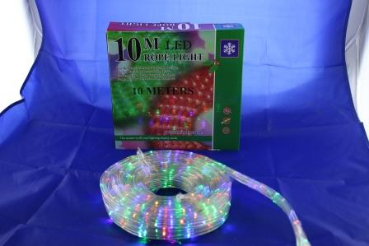 | 2,064 | 0 | 0
Xmas Pope light 10M B (ПРОДАЕТСЯ ТОЛЬКО ЯЩИКОМ!!!) | 10 | 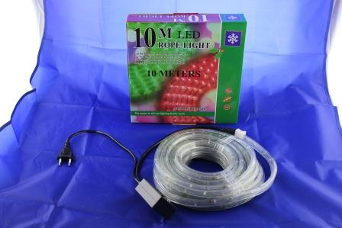 | 2,064 | 0 | 0
Xmas 40 PLASTIC-2 M (ПРОДАЕТСЯ ТОЛЬКО ЯЩИКОМ!!!) | 100 | 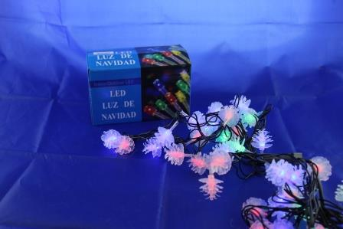 | 46 | 0 | 0
Xmas LED 20 metal M (ПРОДАЕТСЯ ТОЛЬКО ЯЩИКОМ!!!) | 60 | 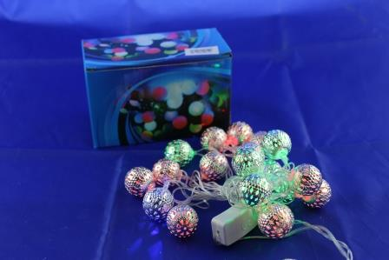 | 77 | 0 | 0
Xmas LED 20 metal WW (ПРОДАЕТСЯ ТОЛЬКО ЯЩИКОМ!!!) | 60 | 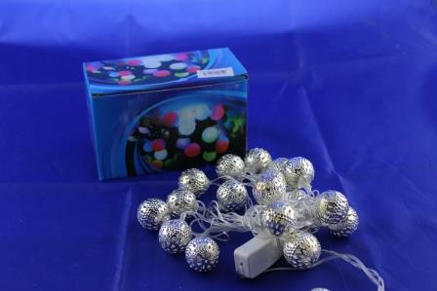 | 77 | 0 | 0
Xmas LED 20 M BIG (ПРОДАЕТСЯ ТОЛЬКО ЯЩИКОМ!!!) | 30 | 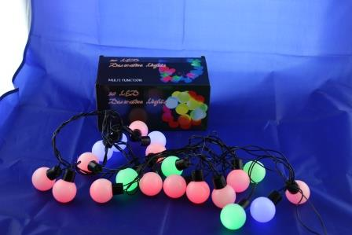 | 120 | 0 | 0
Xmas LED 30 Battery M (ПРОДАЕТСЯ ТОЛЬКО ЯЩИКОМ!!!) | 100 | 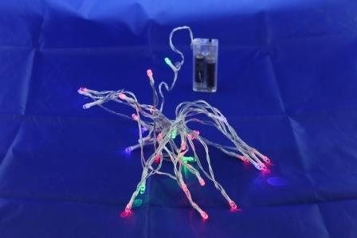 | 27 | 0 | 0
Xmas LED 30 Battery WW (ПРОДАЕТСЯ ТОЛЬКО ЯЩИКОМ!!!) | 100 | 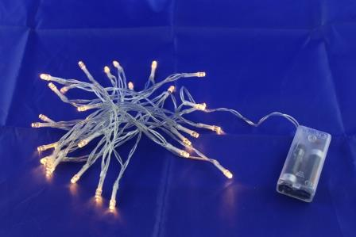 | 27 | 0 | 0
Xmas (Водопад) 240-M Мультицветная (ПРОДАЕТСЯ ТОЛЬКО ЯЩИКОМ!!!) | 20 | 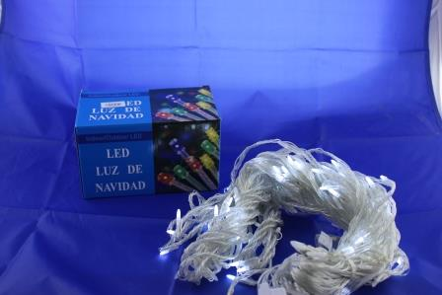 | 222 | 0 | 0
Xmas (Водопад) 240-W Белая (ПРОДАЕТСЯ ТОЛЬКО ЯЩИКОМ!!!) | 20 |  | 222 | 0 | 0
Xmas (Водопад) 240-B Синяя (ПРОДАЕТСЯ ТОЛЬКО ЯЩИКОМ!!!) | 20 | 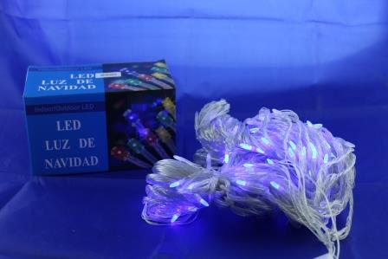 | 222 | 0 | 0
Xmas (Водопад) 240-WW Теплый белый (ПРОДАЕТСЯ ТОЛЬКО ЯЩИКОМ!!!) | 20 | 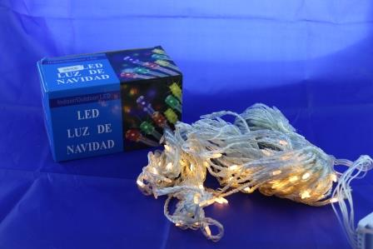 | 222 | 0 | 0
Xmas (Водопад) 480-M Мультицветная (ПРОДАЕТСЯ ТОЛЬКО ЯЩИКОМ!!!) | 20 | 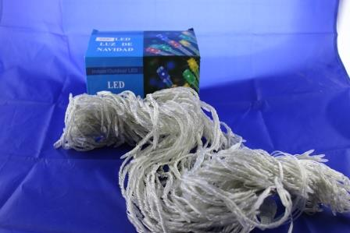 | 363 | 0 | 0
Xmas (Водопад) 480-W (ПРОДАЕТСЯ ТОЛЬКО ЯЩИКОМ!!!) | 20 |  | 363 | 0 | 0
Xmas (Водопад) 480-B (ПРОДАЕТСЯ ТОЛЬКО ЯЩИКОМ!!!) | 20 |  | 363 | 0 | 0
Xmas (Водопад) 480-WW (ПРОДАЕТСЯ ТОЛЬКО ЯЩИКОМ!!!) | 20 |  | 363 | 0 | 0
Xmas LED 2.5 Line 100 W Уличная (ПРОДАЕТСЯ ТОЛЬКО ЯЩИКОМ!!!) | 60 | 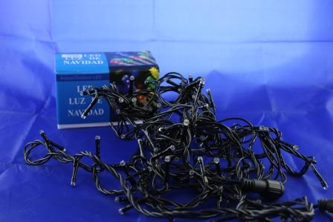 | 108 | 0 | 0
Xmas LED 2.5 Line 100 B Уличная (ПРОДАЕТСЯ ТОЛЬКО ЯЩИКОМ!!!) | 60 |  | 108 | 0 | 0
Xmas LED 2.5 Line 100 WW Уличная (ПРОДАЕТСЯ ТОЛЬКО ЯЩИКОМ!!!) | 60 |  | 108 | 0 | 0
Xmas LED 2.5 Line 100 M Уличная (ПРОДАЕТСЯ ТОЛЬКО ЯЩИКОМ!!!) | 60 | 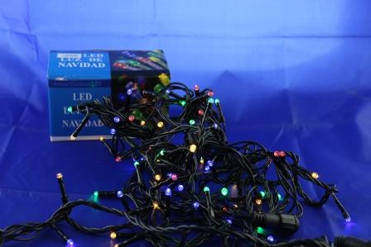 | 108 | 0 | 0
Xmas LED 2.5 Line 200 W Уличная (ПРОДАЕТСЯ ТОЛЬКО ЯЩИКОМ!!!) | 20 |  | 185 | 0 | 0
Xmas LED 2.5 Line 200 B Уличная (ПРОДАЕТСЯ ТОЛЬКО ЯЩИКОМ!!!) | 20 |  | 185 | 0 | 0
Xmas LED 2.5 Line 200 WW Уличная (ПРОДАЕТСЯ ТОЛЬКО ЯЩИКОМ!!!) | 20 |  | 185 | 0 | 0
Xmas LED 2.5 Line 200 M Уличная (ПРОДАЕТСЯ ТОЛЬКО ЯЩИКОМ!!!) | 20 | 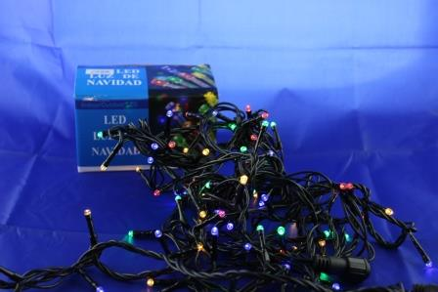 | 185 | 0 | 0

